客訂超去脂潔顏布組合訂單
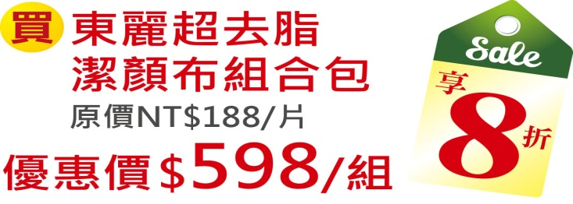
 |  |  |  | TORAYSEE東麗超去脂潔顏布組合客訂單

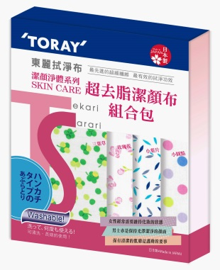
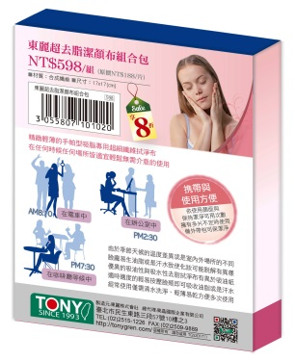
 |  |  | 客戶名稱
 |  |  | 電話
圖像 |  |  | Email
 |  |  | 住址
 |  |  | 客戶諮詢日期
品名 | 潔顏布組合 | 金額 | 希望交貨日期
型號 | TS-080 |  | 訂單確認日期
數量 | 0 | $0 | 實際交貨日期

＊請必須填入正確資料
※請勿更改本公司原先設計之內容，只能填寫空白處資料，避免影響您的訂單被取消。 ※訂購人於訂購單上之姓名、地址、電話、電子郵件、或轉帳帳戶等資訊，同意本公司可用於檢索查詢、物品寄送、付款交易等相關作業，相關資料本公司不得作為其他用途或外洩。 ※訂購人回傳本訂購單視為已詳閱以上條款，並同意上述內容，若因訂購人資料提供不齊全影響交易相關作業，本公司擁有取消該訂購單之權利。

